상품제안서
[던롭] SF 투어 스페셜 4구 볼마커세트 (2피스) | 상품코드: F01900

 |  |  |  |  |  |  | 02-412-0044 | www.easy1.co.kr
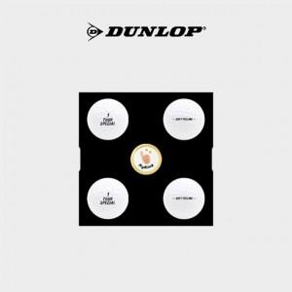

【상세/제작정보】

【인쇄/포장옵션】 | 실크, 풀칼라 / 포장지포장

【공급단가】 | 수량 | 50~ | 100~ | 500~ | 1,000~ | 2,000~
*VAT별도 | 단가 | 10,800원 | 10,400원 | 10,000원 | 9,600원 | 9,360원

【상품 URL】 | https://easy1.co.kr:443/src/goods_detail.php?gdno=1900

